ACCUEIL
ACCUEIL - NATATION PAR EQUIPE - saison 2025/2026

Saisir ici le nom de la compétition, le lieu et la date :
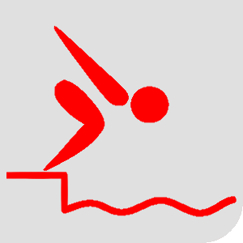
Que voulez-vous faire : |  | Préparer la BDD des licenciés |  | Inscrire une équipe Masculine |  |  | Inscrire une équipe Féminine |  |  | Inscrire une équipe Mixte

 |  | Consulter le tutoriel d'utilisation |  | Saisir les résultats des courses JG |  |  | Saisir les résultats des courses JF |  |  | Saisir les résultats des courses mixtes

LES RECORDS DU MONDE (mise à jour 23/03/2025)

 |  |  |  | 100m Papillon | 100m Dos | 100m Brasse | 100m Nage libre |  | 400m 4 nages | 800m Nage libre
 |  |  | DAMES | 52.71 | 54.02 | 62.36 | 50.25 |  | 255.48 | 477.42
 |  |  | HOMMES | 47.71 | 48.33 | 55.28 | 44.84 |  | 234.81 | 440.46
 |  |  | MIXTE | 50.21 | 51.18 | 58.82 | 47.55 |  | 245.15 | 458.94

CLASSEMENTS

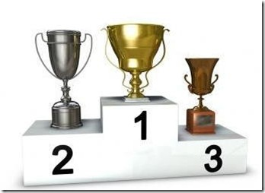
 |  |  |  |  |  |  |  |  |  |  | Pour consulter les différents classements, cliquez sur les images correspondantes. (Ne pas oublier de cliquez sur le bouton ci-dessous pour mettre à jour tous les classements!)

 | PAR EQUIPES JEUNES GENS |  |  | PAR EQUIPES JEUNES FILLES |  |  |  | PAR EQUIPES MIXTE

VERSION | 2025-03-23

